Hadoop
大数据公司 |  | 百分点 |  |  |  |  |  |  |  |  |  |  |  |  |  |  |  |  | 日志数据，就是记录IT系统产生的过程性事件记录数据。每一条日志数据都包含4W（Who？When？Where？What？）内容。
 |  | talkData
 |  |  |  |  |  |  |  |  |  | 数据收集 | Flume(非结构的流式数据收集工具，高效收集聚合移动大量分散数据的分布式服务）数据源包括：日志数据，网络流量数据等

 |  |  |  |  |  |  |  |  |  | 数据存储 HDFS

 |  |  |  |  |  |  |  |  |  | 资源管理

 |  |  |  |  |  |  |  |  |  | 计算框架MapReduce

 |  |  |  |  |  |  |  |  |  | 数据分析Hive

 | ActiveMQ |  |  |  |  |  |  |  |  | 数据展示
Apache | ant→maven,gradle(安卓构建）
 | Druid
 | dubbo
 | flink
 | flume |  |  |  |  |  |  |  |  | 批处理：大数据离线计算；MapReduce
 | freeMarker(模板引擎）
 | Jmeter(压力测试） |  |  |  |  |  | 大数据计算模式 |  |  | 流处理：流数据的实时计算；IBM StreamBase,Storm(开源）,S4,Dstream（百度）
 | mahout（机器学习） |  |  |  |  |  |  |  |  |  |  |  | Spark Streaming
 | Mina（网络编程） |  |  |  |  |  |  |  |  | 图计算：图结构数据处理，用于社交网络；Pregel,GraphX,Giraph(FaceBook),PowerGraph,Hama
 | nutch(爬虫）
 | RoketMQ |  |  |  |  |  | YARN:计算框架管理器 |  |  | 查询分析计算：数据存储和查询分析；Hive，Cassandra，Impala
 | sqoop(数据流）

 | chubby(paxos算法，zookeeper的商用） |  |  |  |  |  |  |  |  |  |  |  |  |  |  | fastDFS
google |  |  |  |  |  |  |  |  | HDFS（hadoop分布式文件系统），用于存储海量数据 |  |  |  |  |  | DFS是HDFS的基础，基于Master/Slave模式，数据存放在多台机器上，提供备份和容错的功能

 |  |  |  |  | 整合安装：Ambari[ai]（free)和CDH（商业） |  |  |  |  | HDFS执行原理：大文件分割到不同节点，节点数据（DateNode）自动保存3个副本，元数据（Metadata）记录文件块存放情况，元数据保存在NameNode内存中，以便快速查询，主要包括fsimage（元数据镜像文件，保存文件系统目录树）；edits：元数据操作日志（针对目录树）
 |  |  |  |  |  |  |  |  |  | 由于NameNode唯一，保障集群的运行正常，将NameNode配置为高可用：配置备用NameNode，zookeeper管理

 |  |  |  |  |  |  | （基于Web工具安装）
 |  |  |  |  |  |  |  |  | MapReduce（分布式计算框架），对离线海量数据提供计算服务，可以并行计算 |  |  |  |  |  |  |  |  |  | 离线计算Spark Core
 |  |  |  |  |  |  | Hadoop |  |  |  |  |  |  |  |  |  |  |  | 结构化数据处理Spark SQL
 |  |  |  |  |  |  |  |  |  | 执行原理： | 1.split阶段将大文件切成多份数据片段， |  |  |  |  |  |  |  | 机器学习Mllib
 |  |  |  |  |  |  |  |  |  |  | 2.Map阶段数据片段以键值对读取；处理 |  |  |  |  |  |  | spark | 图形处理GraphX
 |  |  |  |  |  |  |  |  |  |  | 3.Shuffle洗牌阶段数据合并和排序（合并指相同逻辑数据放在一起） |  |  |  |  |  |  |  | 流处理Spark Streaming
 |  |  |  |  |  |  |  |  |  |  | 4.Reduce合并数据进行累加 |  |  |  |  |  |  |  | 提供Scala，Java，Python，R语言API
 |  |  |  |  |  |  |  |  |  |  | 5.输出结果，数据存入HDFS
 |  |  |  |  |  |  |  |  |  | Hive（只做数据查询的数据仓库工具） |  |  |  |  |  |  |  |  | 与MapReduce区别： | 1.基于内存计算框架，减少I/O
 |  |  |  |  |  |  |  |  |  |  | 查询语言：HQL（类SQL查询语言） |  |  |  |  |  |  |  |  | 2.流式数据+离线数据
 |  |  |  |  |  |  |  |  |  |  | 数据存储位置：HDFS |  |  | 底层为MapReduce |  |  |  |  |  | 3.提供弹性分布式数据集RDD和多种操作类型（map，filter，groupBy，join，count）
 |  |  |  |  |  |  |  |  |  |  | 索引：一般不创建索引，对满足条件数据全局扫，可以并行访问数据（适合大数据，延迟高） |  |  |  |  |  |  |  |  |  | RDD：将过程标记迭代，最后一个RDD执行计算
 |  |  |  |  |  |  |  |  |  |  | 执行过程： | 1.提交查询任务到Driver；
 |  |  |  |  |  |  |  |  |  |  |  | 2.编译器Compiler获得任务计划、Hive元数据、任务编译为抽象语法树；
 |  |  |  |  |  |  |  |  |  |  |  | 3.抽象语法树转查询语句块转有逻辑的查询计划；
 |  |  |  |  |  |  |  |  |  |  |  | 4.最终计划给Driver给Execution Engine；
 |  |  |  |  |  |  |  |  |  |  |  | 5.执行器获取元数据信息提交JobTracker或者Source Manager运行，从HDFS读取
 |  |  |  |  |  |  |  |  |  |  | 优化：支持分区分桶（避免数据倾斜）；列裁剪（读取时忽视不需要的列）；分区裁剪；join操作数量少的放左；group by操作时Map端部分聚合，负载均衡

 |  |  |  |  |  |  |  |  |  | 分布式应用提供统一命名

 |  |  |  |  |  |  |  |  |  | 配置管理

 |  |  |  |  |  |  | zookeeper干嘛的 |  |  | 集群中系统数据一致性问题

 |  |  |  |  |  |  |  |  |  | 分布式锁（持久节点下面创建一个临时节点，所有临时节点排序，第一个获得锁，后面的临时节点等待并监听前面的节点，形成队列）

 |  |  |  |  |  |  |  |  |  | 服务发现和注册中心

 |  |  |  |  |  |  |  |  | Master(写）/slave（读）
 |  |  |  |  |  |  | zookeeper模式

 |  |  |  |  |  |  |  |  | Leader（读写，协调，半数以上Follower确认才能写成功；事务调度者，保证顺序一致性）、
 |  |  |  |  |  |  |  |  | Follower（处理非事务【只读】；多个，可以选举为新的leader）和Observer（处理非事务；提升集群读能力）

 |  |  |  |  |  |  | zookeeper会话机制 |  | ：客户端与服务器连接（TCP长连接）后，Session会话建立，并生成全局唯一的会话ID；客户端通过心跳检测与服务器保持有效会话，接收服务器Watch事件通知
 |  |  |  |  |  |  | watch机制：用户监听session的状态，数据节点的状态等 |  | 客户端注册，服务端处理，客户端回调（基于异步思想的,通过回调函数来确定操作的完成情况）
 |  |  |  |  |  |  | ACL权限控制机制: |  | 访问控制列表，用于控制资源的访问权限(Linux中使用;分为IP,Digest,world,super)
 |  |  |  |  |  |  | zookeeper其他问题： |  | 扩容需要逐个重启；watch是一次性的触发器

聚合-分组
“aggs":{
"xxAgg":{ |  |  |  |  |  |  | zookeeper和Eureka区别：
"terms":{ |  |  |  |  |  |  |  | C(一致性）：强一致性（数据更新后能读取导），弱一致性（不能），最终一致性（一段时间后）
"field":"xxx" |  |  |  |  |  |  |  | A(可用性）：服务可用，且正常响应
 |  |  |  |  |  |  |  | P(分区容错性）:一个数据项复制到多个节点上,某节点出现故障，但是依然可以很好地对外提供服务。
java相关api |  |  |  |  |  |  |  | 分区容错性 在是分布式系统中必须要保证的 |  |  |  |  |  |  |  |  | 如果是follower，还有其他节点可以提供服务，因为zookeeper集群中的数据每个节点上都有一份副本。
 |  |  |  |  |  |  |  |  | zookeeper保证CP:数据一致性主要依赖于 ZAB 协议的 消息广播（请求包装成 Proposal 事务添加唯一ID），崩溃恢复（选举leader）和数据同步（差异化同步，回滚同步，全量）；master节点失去联系，leader选举期间，zk集群不可用
属性mapping：@Document(indexName = "goods" ,type = "info",shards = 3,replicas = 2) |  |  |  |  |  |  |  |  | Euraka保证AP:不保证强一致性
mapping里面的type：@Field(type = FieldType.Nested) |  |  | cerebro['serɪbroʊ]集群管理 |  |  |  |  |  |  |  |  |  |  |  | tree理想是扁平化，通过牺牲空间换取时间
新增ElasticsearchRestTemplate |  |  | elasticsearch-head-master
 |  |  |  | grunt server启动 |  |  | elasticserch:基于Lucene【卢森】:java全文存储搜索引擎；文件存储：面向文档，json格式存储
 |  |  |  | Grunt是基于Node.js的项目构建工具 |  |  |  | 使用场景： | 电商搜索，结合logstash搜索日志数据，价格提醒平台，BI
 |  |  | Kibana 可视化平台 |  |  |  |  | 特点： | 天然分片，天然集群（数据分成多个shard，可以分散到不同集群，也可以组合成数据）
 |  |  |  | 配置es具体ip |  |  |  |  | 天然索引（默认加索引，使用的是倒排索引和MySQL的B+Tree索引不同）
含属性 |  |  | 新增/修改 |  |  |  |  |  |  | 倒排索引：分词→位置id，；底层是FSI数据结构（字节存储，占用小，查询快）
put goods |  |  | put index1/movie/2 |  |  |  |  |  |  | 集群架构：13个节点，索引根据通道不同共20+索引，每个通道索引大小控制在150GB之内；根据日期，每日递增20+；索引10分片，每日递增1亿+数据
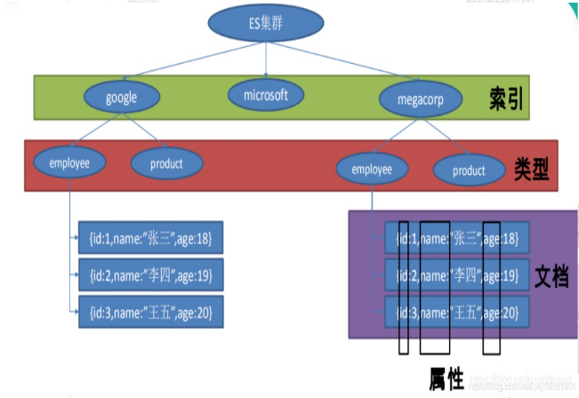
{ |  |  | { |  |  |  |  |  |  | 索引调优： | 设计阶段：基于日期模板创建索引，通过roll over API做动态索引；做 force_merge 操作，以释放空间
数据库
“mapping”：{ |  |  |  | "id":2, |  |  |  |  |  |  | 采取冷热分离机制（给节点打标签），热数据存储到 SSD（固态硬盘），提高检索效率；冷数据定期进行 shrink 操作，以缩减存储；
“mapping”：{ |  |  |  | "name":"", |  |  |  |  |  |  | 写入阶段：写入前 refresh_interval 设置为-1，禁用刷新机制
数据表
 |  |  |  | "actors":[{"":""},{}] |  |  |  |  |  |  | 查询：禁用批量 terms（成百上千的场景）；
行列
 |  |  | } |  |  |  |  |  |  | 数据结构：
 |  |  | 查询
查看属性 |  |  |  |  |  |  |  |  |  | master 选举： | 核心入口为 findMaster，选择主节点成功返回对应 Master，否 则返回 null；若两节点都为候选主节点，则 id 小的值会主节点
get xx/_mapping |  |  | get index1/movie/_search |  |  |  |  |  |  | 索引文档的过程： | 单文档写入，批量bulk写入
 |  |  | { |  |  |  |  |  |  |  | 路由节点接受数据后，根据文档id属于哪个分片（路由算法），转到该节点，执行写操作，向其他节点报告结果
 |  |  |  | "query":{ |  |  |  | 集群实现原理： | write(写)/create(创建)操作实现原理：默认同步（异步可能集群过载），master接受任务，分配给其他节点主片，主节点写入后复制数据给其他复制片
放在ik下面（唯一文件夹-分散的解压文件） |  |  |  | "match"：{ |  | //模糊查询 |  |  | Update和Delete实现原理：ES文档不可变，.del标记为删除
http://ip:9200/_cat/plugins |  |  |  | "name":"" |  |  |  |  | read/搜索原理： | query then fetch（获取，结果进行排序）；master分配给其他节点复制片获取数据，返回数据给客户端
分词器检查 |  |  | } |  |  |  |  | 集群脑裂： | 通讯中断，分裂成多个集群；可以设置脑裂规则：最小选举节点数量
get _analyze |  |  | 筛选&查询 |  |  |  |  | 其他： | ip:9200/_cat/indices看库/kibana:get _cat/indices
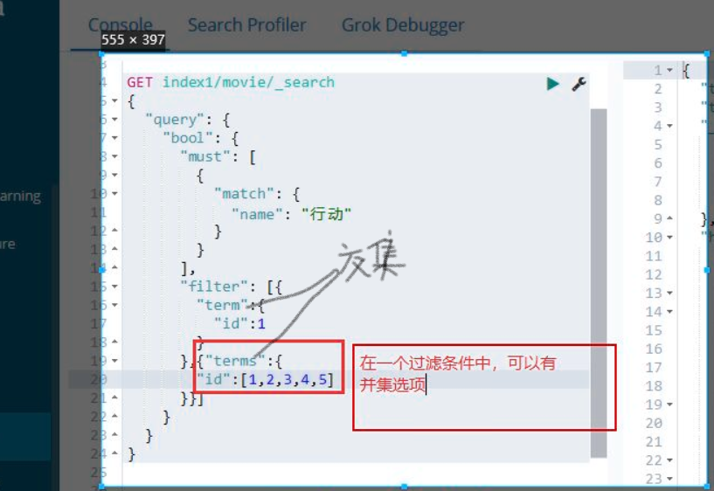
联合
{ |  |  |  |  |  |  |  |  | index（创建时分配唯一路由值）由多个片组成，分布在不同集群上面
"analyzer": "ik_smart", |  |  |  |  |  |  |  |  | 每个主片（p)至少3个复制片(R)，主片数量不可修改
"text":"我是一个中国人" |  |  |  |  |  |  |  |  | yellow：复制片不可用
}

 |  |  | 数据仓库： | 数据汇总和企业决策提供数据支撑
 |  |  |  | 数据分类：用户业务数据（电商购买下单等，RDMS）
 |  |  |  |  | 用户行为数据(评论收藏）

 |  |  |  | 采集的方式
 |  |  |  |  | 业务数据采集： 使用sqoop 将 mysql中的数据直接导入到HDFS（sqoop针对 RDMS和HDFS之间的数据的导入和导出，批处理）
 |  |  |  |  | 日志数据： 使用flume进行采集到kafka，再采集到的hdfs（流处理）
 |  |  |  |  |  | 双层Flume：安全，削峰，解耦
 |  |  |  | 数仓分层
 |  |  |  |  | ODS层数据原始层
 |  |  |  |  | DWD数据明细层：抽取时进行ETL
 |  |  |  |  | DWS数据服务层/DWT数据主体层(根据主题聚合）
 |  |  |  |  | ADS数据应用层

数据库
 |  |  |  |  |  |  |  |  |  |  |  |  | 数据仓库主题：顾客，商品，供应商，仓库主题
 |  |  |  | 应用场景 | 分类 | 数据量 |  |  |  |  |  |  | 数据量：pb=1024tb
日志数据，点击流数据，数据库，文档数据ETL的汇总 |  |  | 数据库 | 增删改查操作 | MySQL，Oracle（列名大写），NoSQL | 少 |  |  |  |  |  |  | 数据集市：运营部，销售部，用户增长部
 |  |  | 数据仓库 | 以查为主的数据分析 | Hive | 大 |  |  |  |  |  |  | 建模：事实表：数值数据；维度表：属性（行列名）
 |  |  |  |  |  |  |  |  |  |  |  |  |  | 两者关系：雪花模型（维度表连接多个维度表连接事实表）；join浪费时间
 |  |  |  |  |  |  |  |  |  |  |  |  |  | 星型模型：直接相连；冗余，占空间

 |  |  |  |  |  |  |  |  |  |  |  |  | Hive(把sql转化为MapReduce）
 |  |  | Sqoop进行数据传输 |  |  |  |  |  |  |  |  |  | 可视化工具：HUE，tableau
 |  |  |  |  |  |  |  |  |  |  |  |  | 调优：行存储（mysql，事务型数据）→列存储（不利于更新，利于查询）

 |  |  | RDMS关系型数据库：MySql，Oracle
 |  |  | 非关系型数据库 / NoSQL：弥补关系型io过多
 |  |  |  | 区别：缓存（实时读写）存储，查询速度快；没预定义的数据结构（列名-数据行）；开源成本低
 |  |  |  | 分类： | 键值对：Redis
 |  |  |  |  | 列存储：HBase |  | 基于Zookeeper和HDFS |  |  | 结构：Table>多个Region>多个Store>一个MemStore和多个StoreFile
 |  |  |  |  | 文档型数据库：MongoDB
 |  |  |  |  | 图形数据库：Neo4j |  |  |  |  |  |  |  |  |  |  |  |  |  | Twemproxy：Twitter内部已经不再使用
 |  |  |  |  |  |  |  |  |  |  |  |  |  |  |  |  | redis集群方案：
 |  |  |  |  |  |  |  |  |  |  |  |  |  |  |  |  |  |  | Redis Cluster：一致性哈希思想（hash函数返回的值是随机的）；Gossip 算法又被称为反熵（谣言传播，最终状态一致）
 |  |  |  | gemfire分布式缓存 |  |  |  |  | 数据淘汰策略：过期里面选最少使用的键；快过期的键
 |  |  |  |  |  |  | 内存过满，保持热点 |  |  |  |  |  |  |  |  |  |  |  | Codis：豌豆荚开源；命令和运维工具更完善
 |  |  |  | Memcached 内存绶存软件（秒杀数据预热） |  |  |  |  |  | 冷备是指两个服务器，一台运行，一台不运行做为备份。这样一旦运行的服务器宕机，就把备份的服务器运行起来
 |  |  |  | LRU+超时失效 | Redis： | 1.基于键值对 |  |  |  |  |  |  |  |  |  |  |  |  | redis cluster3.0：哈希槽（确定数据在哪个槽中）
MySql： | i++、i+=1等操作字符就不是原子性的 |  |  | 比redis慢，只有String类型 |  | 2.用于大并发缓存（热点，实时排名）；全页缓存（FPC，提高页面加载）；session共享（单点登录）；解决队列重复消息；发布订阅
执行顺序：from→where |  |  |  |  |  | 3.单条命令是原子性执行的，但事务不保证原子性，且没有回滚
事务四大特性： | 原子性（同时成功失败），一致性（实际结果和业务期待一致） |  |  |  |  | 4.持久化方式：默认RDB（快照写入）;生成多个文件，做冷备，全量复制；间隔时间长，容易丢失数据
 | 隔离性（并发读取数据），持久性（可保存） |  |  |  |  | fork子线程 | 修改Redis.conf为AOF（文本详细保存）；生成一个文件，冷备需要做脚本；间隔1秒，保证数据不丢失
事务并发问题： | 脏读（事务A读取B，B然后回滚）；行锁解决 |  |  |  |  | 5.删除：定期删除+惰性删除（是否过期）+内存淘汰机制 |  |  |  |  |  |  |  |  |  | 广告一次性弹出；栈；消息队列 |  | 用户关注交集 |  | 商品编号销售排序
解决 | 不可重复（事务A读取B，B数据变更。A再次读取数据）；行锁解决 |  |  |  |  | 6.值数据类型: String（set key value) , hash（键值,hset name "xx",hset age xx）, list（重复有序,lpush key value1 value2.. ）,set（唯一无序,SADD key ..）, Zset(唯一有序集合,ZADD..）
 | 幻读（事务A读取B，B新增数据）；表锁解决 |  |  |  |  | 类型查询：object encoding key名 | 根据字节转换类型int(8),embstr(39),raw |  |  |  | 底层：ziplist(压缩列表)为节省内存空间而生的 |  |  |  |  | 底层：ziplist→linklist（双向链表）
事务隔离级别，自动锁机制：只读不提交《只读提交【oracle】《重复读【mysql默认】《序列化 |  |  |  |  |  |  | 查询字节命令strlen key名； |  |  |  | 元素个数(>512),或单元素字节（>64）会转换成哈希表 |  |  |  |  | 所以ziplist有序：查询快，量少增删也不会太慢
 |  |  |  |  |  |  | 热点，共享session，计数，分布式锁 |  |  |  | 查询字节命令hlen key名；
 |  |  |  |  |  | 乐观锁和悲观锁 | 悲观锁：读取数据时会上锁，比如同步锁和关系型数据库
 | InnoDB：默认，行锁，开销大，容易死锁（互相不放开），支持外键，事务 |  |  |  |  |  | 乐观锁（CAS：Compare And Swap）：读不上锁，写时会判断读的数据是否有人动过，动过会放弃
事务锁 | MyISAM【ai,sæm】表锁，开销小，并行差；不支持外键，事务 |  |  |  |  |  |  | 问题：ABA问题（线程在修改某值如x时，另一个线程修改过x并最终结果还是x，但有些需求着重过程）
 | 页面锁：两者之间 |  |  |  |  |  |  | 解决：加版本号，时间戳
 |  |  |  |  | Redisson（解决锁续期问题） | Nosql→ | 查缓存没有，设置分布式锁，没拿到锁就自旋（确保同一时间一个客户端操作key）→ |  |  |  |  |  |  |  | DB
 |  |  |  |  |  | 其他缺点： | 缓存雪崩（缓存中数据大批量过期，而查询数据量巨大，从而导致数据库压力过大连接异常）
其他： | CHAR 和 VARCHAR:char固定长度，空格填充 |  |  |  |  |  |  | 解决：给缓存的失效时间，加上一个随机值，避免集体失效；多缓存
 | BLOB 区分大小 写，对 TEXT 值不区分。 |  |  |  |  |  | 缓存穿透（大量故意请求缓存不存在数据，从而导致数据库压力过大连接异常）
 | Where 是一个约束声明；Having是在查询返回结果集的过滤操作，可使用聚合函数，一般跟在group by后。 |  |  |  |  |  |  | 解决：互斥锁（缓存失效先去获得锁）；对key进行有效性判断的拦截（null）
 | inner join简写“，” |  |  |  |  |  | 缓存击穿 | 并发查同一条数据失效（过期） |  |  | 解决：设置热点数据永远不过期。 加互斥锁（减少拿去数据库压力）
 | group by 比order by先执行 |  |  |  |  | 解决： | Redis 分布式锁：sql语句：set key value nx |  |  |  | 代码：redisTemplate.opsForValue().set
 | 子查询需要别名
 |  |  |  |  |  |  | 分布式锁设计：加一个过期时间，避免死锁
 |  |  |  |  |  | 性能优化： | Master主服务器不要做任何持久化工作（包括快照）
JDBC 操作数据库的步骤： |  |  |  |  |  |  | 如果数据比较重要，某个slave开启AOF备份数据
1 | 注册驱动（一般读取.properties文件）： Class.forName(“driver”)；注册一次即可 |  |  |  |  |  | 为了主从复制的速度和连接稳定性，Master和Slave同一个局域网内
2 | 获取连接 DriverManager.getConnection(url, user, pwd) |  |  |  |  |  | 主从复制用单向链表结构更稳定，即：Master <- Slave1 <- Slave2 <- Slave3…
3 | 获得sql语句执行平台 connection.createStatement()sql拼接类型where=变量外面'会报异常;prepareStatement(sql)sql传参？代替,'会被优化 |  |  |  |  |  |  | 缓解读压力（负载均衡）；高可用基石；冗余备份
 | String sql ="select count(*) from users where username ='"+username+"'"; |  |  |  |  |  |  | 分为全量复制和部分复制【网络中断，将主服务器未执行命令发给从服务器；如果长时间未恢复，仍使用全量复制】
4 | 执行sql语句 statement.executeUpdate(sql)
5 | 处理结果 |  |  |  |  | redis队列实现多用户登入：List支持多个生产者和消费者并发进出消息，每个消费者拿到都是不同的列表元素。
6 | 释放资源 全部.close(） |  |  |  |  |  | 使用rpush和lpush操作入队列，lpop和rpop操作出队列 |  |  |  |  | lrange xx 0 -1查队列
提升读取数据的性能：批处理 statement.addBatch();executeBatch();clearBatch()
连接池: |  |  |  |  |  | Redis不存在线程安全问题？
优点:普通的jdbc数据库连接需要多次加载到内存和断开,占用系统资源 |  |  |  |  |  | Redis基于内存，单线程，自然避免了线程安全问题，不过对于需要依赖多个redis操作的复合操作来说，依然需要锁，而且有可能是分布式锁
连接池在用户和数据库中间建立缓冲池,里面预先放入一定数量的连接,需要时取用;如Druid(德鲁伊) |  |  |  |  |  | 持久化多线程
 | DruidDataSourceFactory.createDataSource(properties)
.properties文件：驱动，数据表url，用户名和密码 |  |  |  |  |  | redis不能支撑高并发高可用的瓶颈在哪里？
工具类：封装操作数据库读取.properties;连接和关闭null异常，druid.close关闭是整体，而不是结果集，执行平台 |  |  |  |  |  | 单机→ | redis主从实现读写分离支撑10万+的高并发：
开发模式：Dao层写通用类：封装工具类+通用sql语句

 |  |  |  |  |  | 主从复制： | 全量复制一般发生在Slave初始化阶段
 |  |  |  |  |  |  | 增量复制：初始化后，主服务器发生的写操作同步到从服务器的过程。
emp

sql语句：
select empno,ename from emp where deptno =20; having为过滤，必须查询条件也出现
select * form emp where detno=10 and sal>2000;
select *form emp where empno in (7369,7499);
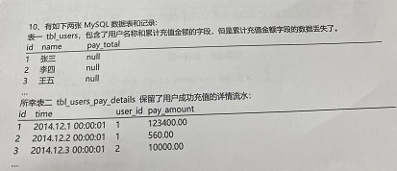
select distinct job from emp;去重
select * from emp where comm is not null;
select * from emp where ename like "s%"; % 0-多个字符，里面不区分大小写
select * from emp where ename like "_s%"; _一个字符
select * from emp order by sal,empno desc; 排序默认升序ascend
select * from emp limit 5; 等价于limit 0,5；0位置查五条数据
每个部门的编号和平均工资：
select deptno,avg(sal) avg_sal from emp group by deptno; 别名 as可省；分组一般接聚合函数
select deptno,avg(sal) avg_sal from emp group by deptno having avg_sal>2000;
 | 不可用where avg_sal>2000 group by.. Where不能用聚合函数
关联查询
select * from emp,dept; 笛卡尔积 |  |  |  |  |  |  |  | update tbl_users t set pay_total =sum(d.pay_amount) from tbl_users_pay_details d WHERE t.id = d.user_id
内连接结果取交集
select * from emp e,dept d where e.deptno=d.deptno; where 内连接，出现重复列名
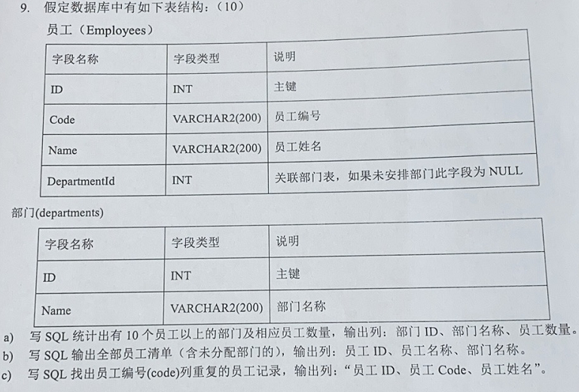
select * from emp e inner join dept d on e.deptno=d.deptno; join 内连接，出现重复列名
select * from emp e inner join dept d using(deptno); 不会出现重复列名，但需要两张表名称一致
外连接：左外连接，右外连接
左连接为主表，会显示所有左的信息
select * from emp e left join dept d on e.deptno=d.deptno;
并集：union见下

行列转换
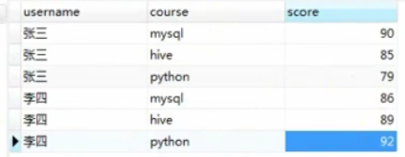

 |  |  |  |  |  |  |  | select DepartmenId,count(ID) from Employees e, Name from departments d having e.DepartmentId =d.ID and count(e.ID) >10;

 |  |  |  |  |  |  |  | select e.ID,e.Name, d.Name from Employees e left join departments d on e.DepartmentId =d.ID
select username from stu group by username;
→decode函数 |  |  |  |  |  |  |  | select ID,Code,Name from Employees where count(code) >=2; |  |  |  |  |  |  | “=>错误
select username ,
sum(case course when "mysql" then sore else 0 end) mysql,
sum(case course when "hive" then sore else 0 end) hive,
sum(case course when "python" then sore else 0 end) python
from stu group by username;
→group_concat 字符串会合并
select username,group_concat(course),group_concat(score) from..

将decode语句存入视图
create view v_stu as ….（decode语句）
列转行
select username,"mysql" course ,mysql score from v_stu union all
select username,"hive" course ,hive score from v_stu union all
select username,"python" course ,python score from v_stu
 | union all是将两个select语句的结果求并集(拼接到下面）。 union是将union all的结果下再去除重复数据,排序

索引模型index_type：提高查询创造的数据结构
1.哈希表：创造一定长度数组，key经过hash算法为hash值，取数组长度模
 | hash碰撞：碰撞的意思是计算得到的Hash值相同，需要放到同一个bucket中
 | 两种方法：单向链表法（相同hash值的对象组织成一个链表，头指针放入哈希表）
 | 开放地址法(通过一个探测算法，当某个槽位已经被占据的情况下继续查找下一个可以使用的槽位）
哈希表适合等值查询（where xx =)，不适合范围查询
2.有序数组+二分法
适合等值，范围查询；不适合数据插入，删除（数组后面数据大范围挪动）
3.二叉搜索树/多叉
左节点<父节点<右节点
4.B+树(InnoDB)
主键索引：B+树叶子结点存整行数据
非主键索引-二级索引：叶子结点存储主键值，查询慢

索引sql：
show index from 表名 |  | create unique index …唯一索引 |  |  | 相对于普通索引都不能重复数据：主键索引键值不能为ull，唯一索引可以
create index 索引名 on 表名（列名）
create table xx ( | col…
 | index 索引名（column）

）
alter table xxx add constraint xx primary key(id) |  | alter table xx drop index 唯一索引
drop index 索引名 on 表名；

性能：explain select查询语句
type（ALL<Index<range<ref<eq_ref<const<system)
key与possible_key(key为实际使用索引）
key_len
执行时间（dos控制台）：set profiling=on;
查询语句
show profiles；

SQL优化-索引优化：索引用的B+树（和数组一样，增删后面节点会重新排序），避免在增删操作多的表操作；
 | 索引占空间，数据量大使用；
 | 多使用主键索引，索引长度（key_len)越小越好；
 | 使用高基数的列（重复数据少）
 | 列数据类型占字节越小越好，长度小且固定（不要用varchar），非空约束

SQL语句优化：
 | count（id）代替count（*）；尽量不使用 select *
 | 连接(JOIN)来代替子查询；允许部分数据冗余代替 join 查询；left join 左边表结果尽量小如果有条件应该放到左边先处理
 | limit 的基数比较大时使用 between代替

数据库设计规范： | 库名表名列名小写，下划线隔开
 | 不使用外键；使用逻辑外键
 | 唯一索引使用 uniq_[字段名]来命名；非唯一idx_[字段名]；单张表索引数量建议控制在 5 个以内
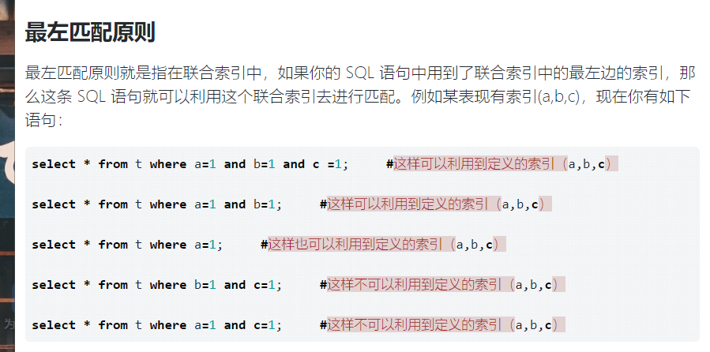
索引失效：or（前后都加索引不会失效）；
 | like查询%开头；
 | 没遵循最左匹配原则；
 | where含数学运算，函数；sal *0.9=2000改为sal=2000*0.9
 | 数据类型隐式转化【可能】；
 | is not null
 | != <> ; 代替：>语句 union <语句

慢查询：将sql语句输出日志，找到影响性能的SQL语句
dos控制台：show variables like "%slow%"

long_query_time慢查询时间长度

set global slow_query_log=on;或者设置配置文件：etc/my.cnf |  |  |  |  |  |  |  |  | 值得注意的是，in 和 = 都可以乱序，比如有索引（a,b,c），语句 select * from t where c =1 and a=1 and b=1，这样的语句也可以用到最左匹配，因为 MySQL 中有一个优化器，他会分析 SQL 语句，将其优化成索引可以匹配的形式，即 select * from t where a =1 and a=1 and c=1

测试：select sleep（3）大于慢查询时间，然后进入慢查询log
查看慢查询次数： show global status like "%slow_queries%"
慢查询工具：内置 mysqldumpslow 慢查询log路径
 | pt-query-digest

sql高级：
查询某列次数大于某次的所有数据，按该列排序
select * from t_user where name in (SELECT name FROM t_user GROUP BY name having count(name) >8) ORDER BY name

count在from后面是，必须用group by
查询重复的数据必须自查询in

消息队列
 | 消息队列：把要传输的数据放在队列中，相当于中转站
 |  | 应用：异步处理，解耦服务（系统间的需求修改），流量削峰（MQ拦截请求，减少压力）
 |  | 缺点：系统复杂性增加（消息重复消费和缺失），系统可用性降低（MQ故障）
 |  | 实现：AMQP（链接协议），JMS（java中间件API）
 |  | 分类： | RabbitMQ(万级吞吐量，微秒级延迟低；基于Erlang，并发优势；AMQP实现；社区活跃；主从架构）
 |  |  | ActiveMQ（万级吞吐量；Apacha，基于JMS；社区维护慢，没切片；主从架构）
 | ms级=1000微秒 |  | RocketMQ（10万级吞吐量；阿里捐给Apacha，基于JMS；消息0丢失,10亿消息堆积，适合金融行业；分布式架构）
 |  |  | Kafka（100万吞吐量，适合大数据和日志采集；分布式架构-高可用；存在消息重复消费）
消息可靠投递： |  |  | 默认自动应答（消费者接受消息后，告诉队列删除），消息消费过程中可能丢失
发布确认机制（异步） |  | 消息应答：
持久化到本地磁盘 |  |  | 手动应答：autoAck属性为false
手动应答改手动确认
 |  |  | 持久化：durable属性为true；关掉队列为down
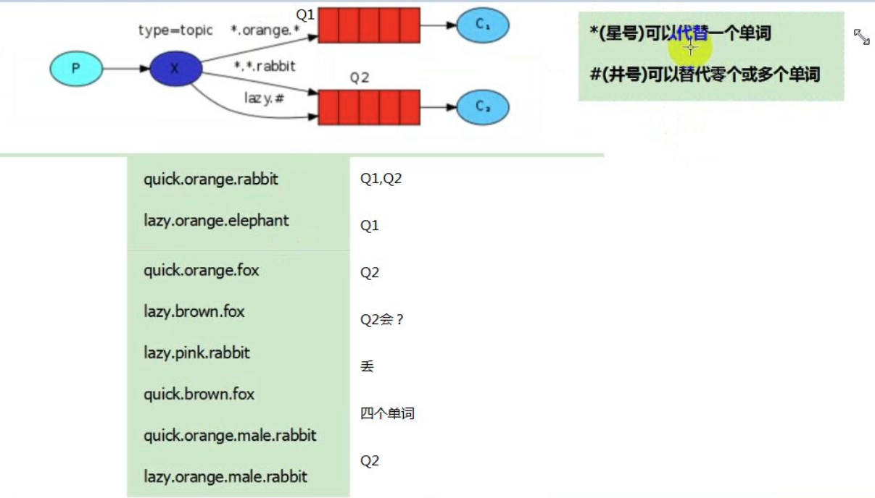
 |  | RabbitMQ | 公平分发（速度快的多分发）：channel.basicQos(1);

 |  |  | channel.confirmSelect();
 |  | 发布确认方式： |  | 单次
 |  |  |  | 批量
 |  |  |  | 异步（最快）
 |  |  |  |  |  |  |  |  |  | topic
 |  | 模式： | 简单模式(生产-队列-消费） |  |  | channel减少多次connection开销 |  |  | active
 |  |  | 工作队列模式（多消费者抢一个） |  |  |  |  |  |  | 工作队列
 |  |  | 交换机模式（加入交换机） |  |  | queueBind队列和交换机
 |  |  |  | 分布订阅：fanout，每个消费者绑定一个队列（basicConsume），交换机负责消息转发
 |  |  |  | 路由：direct，指定路由 key进行区分（error，info..)
 |  |  |  | 通配符：topic，路由key支持模糊匹配，必须是一个单词列表，以点号分隔开符号；”*”一个单词，“#”匹配零个或多个词

 |  | activeMq死信，延迟自动
 |  | 死信队列：队列存在无法被消费的消息
 |  |  | 原因： | 消息TTL过期（消费者判断）
 |  |  |  | 队列消息长度到达限制，无法再添加；
 |  |  |  | 消费者拒绝消费消息；

 |  |  | 处理： | 丢弃
 |  |  |  | 记录入库
 |  |  |  | 转发到其他队列

 |  | 虚拟机插件激活：rabbitmq-plugins enable rabbitmq_delayed_message_exchange
 |  | 延时队列： | 概念（事先准备队列）
 |  |  | 与定时任务区别：定时只能处理数据量少的情况
 |  |  | 实现：队列TTL（不管里面是否过期）和死信队列
 |  | 不可路由消息：用备份交换机替换Mandatory参数和回退消息 统一管理不可路由消息
 |  |  |  |  |  |  | 本质是一次或多次请求同一个资源，其结果是相同的
 |  | 不重复消费：增加消息状态表；利用redis执行setnx命令【获取锁】，天然具有幂等性。从而实现不重复消费
 |  | 惰性队列会尽可能的将消息存入磁盘中，而在消费者消费到相应的消息时才会被加载到内存中，它的一个重要的设计目标是能够支持更长的队列，即支持更多的消息存储

 |  | Federation具备的数据转发功能类似，Shovel够可靠、持续地从一个Broker中的队列(作为源端，即source)拉取数据并转发至另一个Broker中的交换器(作为目的端，即destination)。

 |  | 页面：
 |  |  | Features | D | 可删除

 |  | spring-cloud-starter-bus-amqp
 |  | rabbitTemplate.convertAndSend(exchange, routingKey, message);
 |  |  | 消息发送 |  |  |  | 消息投递
 |  | 客户端 |  | exchange |  | routing |  | queue

 |  | 分布式事务保持数据一致性
 |  |  | 每个微服务都有事务一部分
 |  | 两段式提交，事务协调器（沉重）实现：Xa
 |  | TCC ：try confirm做成接口由本地事务实现
 |  | GTS→seata：分布式事务框架：本地接口封装成接口+事务协调器
 |  | 基于消息最终一致性：消息补偿机制

java
 |  |  |  | Double CheckLock实现单例：DCL也就是双重锁判断机制（由于JVM底层模型原因，偶尔会出问题，不建议使用）：
 |  |  |  | 枚举类（线程安全，调用效率高，不能延时加载，可以天然的防止反射和反序列化调用）
 |  |  | 单例实现 | 静态内部类实现模式（线程安全，调用效率高，可以延时加载）
 |  |  |  | 饿汉式单例对象预先加载，线程是安全的
 |  |  |  | 懒汉式单例对象：延迟加载，效率高，非线程安全
 |  |  |  |  | BeanFacotry是spring中比较原始的Factory。如XMLBeanFactory就是一种典型的BeanFactory。原始的BeanFactory无法支持spring的许多插件，如AOP功能、Web应用等。
 |  |  | 5种创建型模式： | 单例(【RetVal】方法返回统一的格式,构造方法私有化→new的对象保持一致) | ，工厂（解耦，BeanFactory），抽象工厂，建造者，原型
 |  | 设计模式： | 7种结构型模式：适配器模式（方法代码通过适配器转换到监听容器）、装饰器模式（FactoryBean，新技术放在spring框架）、代理模式（proxy代理类增加额外的功能来扩展委托类的功能）、外观模式、桥接模式、组合模式、享元模式
 |  | 代码设计经验 | 11种行为模式：策略模式、模板方法模式、观察者模式（listener）、迭代子模式、责任链模式、命令模式、备忘录模 式、状态模式、访问者模式、中介者模式、解释器模式

 |  |  |  |  |  | 静态代理 | 手动创建代理类
 |  |  |  |  |  | 动态代理 | jdk：代理类实现InvocationHandler接口
 |  |  |  |  |  |  | cglib实现MethodInterceptor；可以直接生成class文件

 |  | 硬件 | NetScaler、F5、Radware和Array

 | 负载均衡 |  |  |  |  |  |  |  | Nginx：
 |  |  | zk 的负载均衡是可以调控，nginx 只是能调权重， nginx 的吞吐量比 zk 大很多 |  |  |  |  |  | 正向代理代理客户端，如VPN代理，隐藏了客户端ip；反向代理代理服务器，隐藏了真实服务器IP地址
 |  | 软件 | LVS、Nginx、HAproxy的基于Linux的开源的负载均衡策略
 |  |  |  | Nginx请求转发多个微服务，解决跨域问题；支撑超过1万次的并发
 |  |  |  | HAproxy负载均衡速度快；页面指标多；支持url检测后端的服务器

 |  |  | Java领域解析、生成Excel比较有名的框架有Apache poi
 |  |  | 问题：OOM，代码复杂
 |  |  | 阿里EasyExcel

 |  |  |  |  |  |  |  |  | 反向代理负载均衡策略： |  | 轮询（服务器挂了，剔除该服务器）
 |  |  | mybatis_plus（半ORM，封装了jdbc） |  |  |  |  |  |  |  | 权重（一定次数内各服务器负载比例不同）
 |  | 持久层框架 | Beetl(语法类似于js） |  |  |  |  |  |  |  | 一致性哈希（每个访客固定一个服务器）
 |  |  | Hibernate（完全ORM) |  |  |  |  |  |  |  | least_conn(连接数较少服务器优先）

 |  |  | IOC（控制反转）：java对象由spring容器管理
 |  | spring理解： | DI（依赖注入）：调用其他对象时，无须在代码中创建被调用者，而是依赖于外部的注入方式（构造方法，setting，接口注入），从而实现调用动态化
 |  |  | AOP（面向对象）：将非业务代码动态插入到业务代码中

 |  | bean的生命周期： | 创建-注入-执行后置处理器before初始化-调用初始化方法-执行后置处理器before初始化-使用-销毁
 |  |  |  |  | 配置麻烦
 |  |  | 工厂模式（DI） |  | springMVC | spring boot（spring框架整合）
 |  |  | 代理模式（AOP）解耦组件 |  | spring配置
 |  |  | WEB 开发

 |  | springMVC常用注解： |  |  |  |  | springBoot常用注解：
 |  |  | @Controller层 |  |  |  |  | 启动注解 @SpringBootApplication，复合注解
 |  |  | @Service业务层（impl实现类注解） |  |  |  |  |  |  | @SpringbootConfiguration：复合注解包含spring-configuration表明配置类
 |  |  | @Repository持久层:Dao |  |  |  |  |  | 自动化配置 | @EnableAutoConfiguration，包含@AutoConfigurationPackage，通过扫描类路径配置属性， @Import(AutoConfigurationImportSelector.class)AutoConfigurationImportSelector实现了ImportSelector接口，并会在实例化时调用selectImports会从类加载器中查找所有的META-INF/spring.factories
 |  |  | @Autowired自动装配 |  |  |  |  |  |  | @ComponentScan({"com.公司名.项目名"})
 |  |  |  | @Qualifier相同类型bean指定一个 |  |  |  | @RestController=Controller+ResponseBody（返回json)；控制层，处理http请求
参数：(Model model, HttpServletRequest request) |  |  | @Component(普通的bean，不是什么层） 、 @Bean方法（配置类中使用）
往前台传数据： |  |  | @RequestMapping("/getCategory2/{category1Id}")请求地址映射 |  |  |  |  | @Transactional事务注解
model.addAttribute("skuId",skuId); |  |  | public Result getCategory2(@PathVariable("category1Id") Long category1Id){
获取请求头(F12-netWork查看）cookie信息： |  |  |  | @RequestMapping请求映射 |  |  |  | @Mapper
String userId =request.getHeader("userId"); |  |  |  | @PathVariable映射url路径形参 |  |  |  | @Schedu定时任务：消息补偿
获取session |  |  | @ResponseBody：java对象转为json格式的数据；可直接写在Controller层方法上和参数列表里面
HttpSession session = request.getSession(); |  |  | 传统传参get方法：（）直接写变量；
mvc接受前端参数： |  |  | @Required setxx方法用
@RequestParam("checkedSkuList") List<String> checkedSkuList |  |  | @Configuration配置类
 |  | 控制器Controller 负责处理由DispatcherServlet 分发的请求，它把用户请求的数据经过业务处理层处理之后封装成一个Model ，然后再把该Model 返回给对应的View 进行展示
 |  | DispatcherServlet 的工作流程：
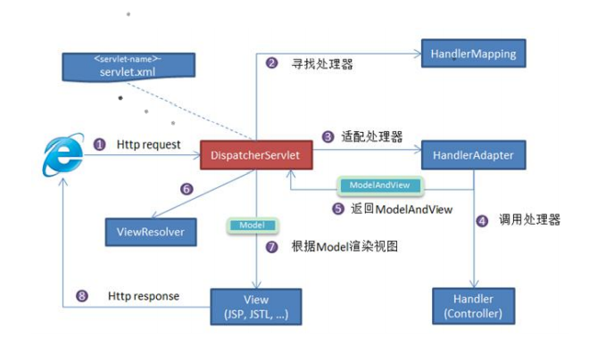
根据 -servlet.xml配置 中的得到请求资源标识符（URI）

 |  | spring事务： | 通过TransactionDefinition接口实现
 |  |  | 隔离级别是指若干个并发的事务之间的隔离程度
 |  |  |  | ：默认，读取没提交数据【可能幻读】，读取已提交，重复读，事务依次执行
 |  |  | 所谓事务的传播行为是指，如果在开始当前事务之前，一个事务上下文已经存在，此时有若干选项可以指定一个事务性方法的执行行为。 |  |  |  |  |  |  |  |  |  | 形参：如果返回值是String或者其他基本数据类型则不满足key-value形式，则返回字符串
 |  |  |  | ：加入/新建，挂起存在事务/新建，加入/非事务运行，抛出异常/非事务运行。。。 |  |  |  |  |  |  |  |  | @RequestMapping("saveSkuInfo")
 |  |  |  |  |  |  |  |  |  |  |  |  | public Result saveSkuInfo(@RequestBody SkuInfo skuInfo){
 |  | sql传参 |  |  |  |  |  |  |  |  |  |  | //接收前端数据为对象，不加接收null数据
 |  | MyBatis 中 #{}和${}的区别是什么？（记忆：美元危险） |  |  |  |  |  |  |  |  |  |  | skuService.saveSkuInfo(skuInfo);
 |  | #{}是预编译处理，${}是字符串替换； Mybatis 在处理#{}时，会将 sql 中的#{}替换为?号，调用 PreparedStatement 的 set 方法来赋值； Mybatis 在处理${}时，就是把${}替换成变量的值； 使用#{}可以有效的防止 SQL 注入，提高系统安全性。 |  |  |  |  |  |  |  |  |  |  | return Result.ok();
 |  |  |  |  |  |  |  |  |  |  |  |  | }

 |  | Mybatis 中一级缓存与二级缓存 |  | 减轻数据库压力，提高数据库性能。
 |  | 一级缓存是SqlSession级别的缓存，默认开启；缓存底层为hashmap，二次查询会在key里面找查询结果，增删改查会清空缓存
 |  | 二级缓存是Mapper级别的缓存，多个 SqlSession 可以共享namespace;可在config.xml中配置开启true，mapper.xml里面加入cache标签，实体类实现序列化接口

 |  | Mybatis其他问题： | 1.通过<foreach>完成批量操作
 |  |  | 2.动态标签：if，where，trim，set，choose，foreach
 |  |  | 3.实体类的属性名和数据表字段名不一样：在sql语句里面加入别名 |  |  |  | 映射 resultmap里面；id映射主键，result映射非主键
 |  |  | 4.模糊查询在java变量里面添加%%;不要在sql里面添加mapper.selectlike(wildcardname);
 |  |  | 5.每个xml映射文件对应一个mapper接口（Dao接口），里面方法不能重载
 |  |  | 7.编写插件：实现Interceptor里面的intercept()
 |  |  | 8.延迟加载：同时查询两张表所有where两张表id相等→先查询一张表所有，根据id查另一张表；配置类打开延迟加载的开关，积极加载value为false；mapper写方法
 |  |  | 9.嵌套查询：多条sql语句分开写，association 进行关联，导致数据库访问次数不定，进而有可能影响到性能；
 |  |  | 嵌套结果：一条sql语句关联查询，resultmap里面配置association（多对一）/collection（一对多）
 |  | Mybatis_plus和Mybatis区别：baomidou开发，功能增强；逻辑删除，自动生成controller，service等；内置 Sql 注入剥离器

 |  |  | dubbo其他问题: | 不支持分布式事务
 |  |  |  | 可以对结果进行声明式缓存
 |  |  |  | 支持服务降级（服务器压力剧增，暂停某些服务）
 |  |  |  | 通信框架：netty/mina
 |  |  |  | 服务调用：默认是阻塞的，可以基于 NIO 的非阻塞实现并行异步调用多个远程服务，相对多线程开销较小
 |  |  |  | 乐观锁+版本控制实现读写一致
 |  |  | dubbo分布式 | 分布式将业务需求拆成多个子业务，部署到不同服务器上；zookeeper集群； |  |  |  |  |  | 带集群的dubbo原理：容器启动生产者→生产者向注册中心注册→消费者订阅注册中心→注册中心提供消费者生产者名单→负载均衡→调用次数和调用时间数据被监控中心统计
 |  |  |  |  | 很多组件本身不支持，需要自己去搭建（如：服务网关，分布式配置..)
 |  |  | (发展） | 水平（表示层，service，dao层）；垂直（电商项目分成秒杀，订单，用户项目） |  |  |  |  |  | Dubbo容错机制：失败自动切换，失败调用一次，失败写入日志。。。。

 |  |  | 微服务（SOA） | 更颗粒化的垂直划分，订单项目拆成购物项目，结算项目等；Eureka服务注册
 |  |  | springcloud | 微服务可以都指向同一个服务器

 |  |  | （微服务）
 |  |  | spring cloud基于spring boot |  |  | /ju,rika/ |  |  |  | window双击；linux sh命令
 |  |  | 1 | 服务管理，注册 |  | Eureka | → | Nacos |  | @EnableDiscoveryClient |  | 配置修改，其他微服务如何知道：监听
 |  |  | 2 | 负载均衡 |  | Ribbon | → | LoadBalance |  | uri 加协议lb://nacos服务名
 |  |  | 3 | 熔断器 |  | Hystrix | → | Sentinel（流量哨兵）：熔断降级（服务器500：整合feign，fallback=Degradedxx.class,该类实现Feign接口，客户端页面改变）（微服务速度变慢：RT超过设置阈值，客户端页面改变），限流保护（生产）（sentinel控制台-限流规则：快速失败，预热【量大→屏蔽】，排队等待【第N个屏蔽等待一定时长】）
 |  |  | 4 | 微服务调用 |  | RestTemplate | → | feign/openfeign |  | @EnableFeignClients("com.project.gmall")
 |  |  | 5 | 服务网关 |  | Zuul | → | gateway
 |  |  | 6 | 分布式配置 |  | config | → | nacos
 |  |  |  |  |  |  |  |  |  | 微服务注册
 |  |  |  |  |  |  |  |  |  | rpc协议
 |  |  |  | 流量：规定单位时间内服务器处理峰值，=平均并发数*时间 |  |  |  |  |  | 启动类写@EnableFeignClients |  |  | web引入service-item-client，controller层（itemController）→itemfeign接口→item（itemApiController）→item，serviceimpl→productfeign→product，controller层→DB
 |  |  |  | 并发：某一瞬间内服务器处理峰值 |  |  |  |  |  | web层引入相关feign依赖，web-controller层调用feign相关接口
 |  |  |  |  |  |  |  |  |  | feign层-接口写@FeignClient（“调用微服务名")；里面方法@requestMapping其他微服务路径
 |  |  |  |  |  |  |  |  |  | feign层路径调用其他微服务controller→service→serviceImpl实现
 |  |  |  |  |  |  |  |  |  | 如果有其他微服务依次调用…最后调用DB

前端
HTML
 |  | JavaScript 是属于 HTML 和 Web 的编程语言
 |  | 规则:弱类型语言,也是动态类型语言
 |  | JavaScript由三个不同的部分组成
 |  |  | ECMAScript规定了语法、类型、语句、关键字、保留字、操作符、对象
 |  |  | DOM（文档对象模型）提供访问和操作网页内容的方法和接口
 |  |  | BOM（浏览器对象模型）提供与浏览器交互的方法和接口

 |  | js和html：Javascript主要是利用HTML DOM去获得、改变、创建HTML元素，从而达到美化页面、操作页面元素的目标
 |  |  |  |  |  |  |  |  |  |  |  |  |  |  | 软件开发架构:
 |  |  |  |  |  |  |  |  |  |  |  |  |  |  | C/S:客户端/服务器 |  |  |  |  | span行内元素： 不会换行 <span class="demonstration">滑块&nbsp</span>不会换行
 |  | AJAX（asynchronous js and xml），即异步的JavaScript和xml，它的主要作用就是让页面不必等待服务器返回整个页面信息，而可以通过异步的方式给服务器发送数据和获取数据，对页面进行局部刷新，是一种提高用户体验的技术。 |  |  |  |  |  |  |  |  |  |  |  |  | B/S:浏览器/服务器 |  |  |  | 元素分类
 |  |  |  |  |  |  |  |  |  |  |  |  |  |  | 结构/内容(HTML) |  |  |  |  | div 块级元素：会换行 <div class="demonstration">滑块&nbsp</div>会换行
 |  | 同步和异步 |  |  |  |  |  |  |  |  |  |  |  |  | 表现(CSS):层叠样式表,可以静态地修饰网页，还可以配合各种脚本语言动态地对网页各元素进行格式化. |  |  |  |  |  | 常见的块级元素有：div、p、h1-h6、ol-li、table、header等等
 |  | 同步和异步的主要区别如下； |  |  |  |  |  |  |  |  |  |  |  |  | 行为(javaScript/jQuery)
 |  | （1）同步：一个响应结束后才能发送下一个请求，页面在请求期间不能做其他事情。 |  |  |  |  |  |  |  |  |  |  |  |  | HTML:超文本标记语(控制网页结构,静态页面)
 |  | （2）异步：不必等待一个响应结束，可以异步的给服务器发送请求，页面在异步请求期间可以继续操作，可以对页面进行局部刷新。 |  |  |  |  |  |  |  |  |  |  |  |  | 结构:
 |  | 异步是一种提高用户体验的技术，它可以减轻服务器的压力，减少网络传输，但是另外一方面可能会无端增加无效请求，反倒给服务器造成压力，因此异步技术也是一个双刃剑。 |  |  |  |  |  |  |  |  |  |  |  |  | <!DOCTYPE html> <html> <head> <title>HTML标题</title> <style> ... </style> </head> <body> ... </body> </html>
VUE：多个vue组成.js

Servlet

 |  |  | Vue.js 是一款流行的 JavaScript 前端框架，目的是简化 Web 开发。
 |  |  |  | Vue 所关注的核心是 MVC 模式中的视图层，同时，它也能方便地获取数据更新，实现视图与模型的交互。
 |  |  | 渲染：把内存里面的信息加载到页面 |  |  | 服务端渲染SSR (Server Side Render)技术NUXT：需要高版本nodejs（基于ChromeV8引擎的JavaScript运行环境。 Node.js使用了一个事件驱动、非阻塞式 I/O 的模型。 ）
 |  |  |  |  |  | 客户端渲染
 |  |  | 条件渲染（动态的控制元素的隐藏和显示）区别： |  |  |  |  |  |  |  |  |  |  |  |  |  |  |  |  |  | servlet生命周期由容器来管理 | Tomcat 是Web应用服务器,是一个Servlet/JSP容器
 |  |  |  | v-if | 利用内存进行计算 适用于页面经常变化的情况 只使用一次结果 |  |  |  |  |  |  |  |  |  |  |  |  |  |  |  |  | Tomcat传输Request和Response给servlet，用来处理请求和响应的工具
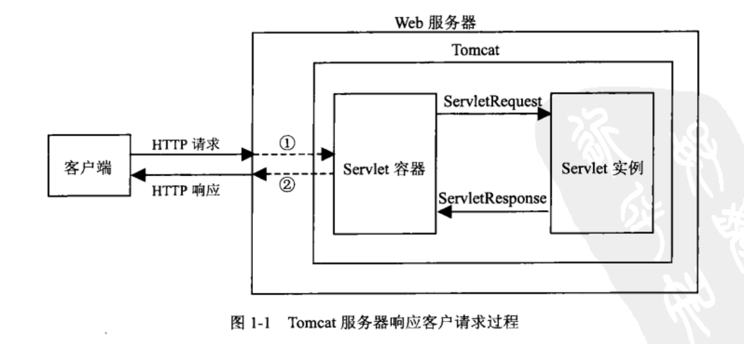
 |  |  |  |  |  |  |  |  |  |  |  |  |  |  |  |  |  |  |  |  | 1.加载和实例化
 |  |  |  | v-show | 适用于页面不怎么变化 缓存页面数据 性能更高一些 |  |  |  |  |  |  |  |  |  | DOM (文档对象模型)定义了访问 HTML 和 XML 文档的标准,同时提供访问和操作网页内容的方法和接口 |  |  |  |  |  | 加载Servlet类
 |  |  | 生命周期：new Vue→ before Create→ Created → before Mount(挂载） → Mounted → |  |  |  |  |  |  |  |  |  |  |  | HTML DOM 定义了访问和操作 HTML 文档的标准方法 |  |  |  |  |  | 2.初始化
 |  |  |  | before Update → Updated → before Destroy → destroyed |  |  |  |  |  |  |  |  |  |  | HTML DOM 方法:可通过 JavaScript （以及其他编程语言）对 HTML DOM 进行访问和修改 |  |  |  |  |  | javax.servlet.Servlet 或者javax.servlet.http.HttpServlet接口
 |  |  | 路由：类似于超链接中间件，跳转不同url |  |  |  | 配置router.js |  |  |  |  |  |  |  |  |  |  |  |  |  | 里面init()方法：建立数据库连接，获取配置信息
JSP
 |  |  |  |  |  |  | layouts-default.vue |  | （路径参数需要打单引号） |  |  |  |  |  |  |  |  |  |  |  | 3.请求处理
 |  |  |  |  |  |  |  |  |  |  |  |  |  |  |  | 缺点：基于servlet需要编译；spring不支持 |  | Servlety→SpringMVC SpringMVC的核心组件DispatcherServlet其实本质就是一个Servlet,在原来HttpServlet的基础上，又封装了一条逻辑。 |  |  | service()方法
 |  |  |  |  |  |  |  |  |  |  |  |  |  |  |  |  |  |  |  |  | 4.服务终止
 |  |  |  |  |  |  |  |  |  |  |  |  |  |  |  |  |  |  |  |  | destroy()方法
 |  |  |  |  |  |  |  |  |  |  |  |  | JSP 运行在后台服务器上，混合在 HTML 中的 java 程序段用于控制 HTML 的动态生成，并且通常负责调用后台数据库中的数据 |  |  |  |  |  |  | 最后，Servlet 是由 JVM 的垃圾回收器进行垃圾回收的。
 |  |  | 工具组件： |  |  |  |  |  |  |  |  |  | JavaScript 通常是运行在前台，即运行于用户浏览器的，通常不需要服务器的后台支持（AJAX 交互例外），混合在 HTML 中的 JavaScript 脚本程序直接被浏览器解释执行 |  |  |  |  |  |  | Servlet没有main方法，所有行为由Container控制。Container就是一个java程序。
 |  |  | NPM全称Node Package Manager，是Node.js包管理工具，是全球最大的模块生态系统，里面所有的模块都是开源免费的； |  |  |  |  |  |  |  |  |  | jsp |  | servlet |  |  |  |  |  | 其他
 |  |  |  | 也是Node.js的包管理工具，相当于前端的Maven |  |  |  |  |  |  |  |  | 镶嵌在html里面；侧重视图 |  | 纯Java；侧重控制逻辑 |  |  |  |  |  | getServletConfig()：得到servlet配置对象，读取web.xml的<init-param>标签中配置一些变量值
 |  |  | Babel是一个广泛使用的转码器，可以将ES6代码转为ES5代码 |  |  |  |  |  |  |  |  |  | 有内置对象 |  | 无 |  |  |  |  |  | getServletInfo()：返回一个String类型的字符串，其中包括了关于Servlet的信息，例如，作者、版本和版权

 |  |  |  |  |  |  |  |  |  |  |  |  | jsp九大内置对象:
 |  |  |  |  |  |  |  |  |  |  |  |  | pageContext(页面域,当前页面有效)
 |  |  |  |  |  |  |  |  |  |  |  |  | request(请求域,在一次服务器跳转[非重定向]中有效), |  |  |  | jsp-el表达式 | ${requestScope.username}
 |  |  |  |  |  |  |  |  |  |  |  |  | session(会话域,浏览器不关闭，或者会话未过期（默认30分钟）) |  |  |  | 规则:
 |  |  |  |  |  |  |  |  |  |  |  |  | application(web域,一个Tomcat应用,对象的名称是唯一的,后者覆盖前者), |  |  |  | 只能在作用域中,优先小域
 |  |  |  |  |  |  |  |  |  |  |  |  | page(=this), response,config,out, exception(throwable) |  |  |  | 只能读取数据,不能修改数据
 |  |  |  |  |  |  |  |  |  |  |  |  | 工具组件： |  |  |  | 可调用get,set属性
 |  |  |  |  |  |  |  |  |  |  |  |  | Tomcat 是Web应用服务器,是一个Servlet/JSP容器,负责处理客户请求,把请求传送给Servlet,并将Servlet的响应传送回给客户.
 |  |  |  |  |  |  |  |  |  |  |  |  |  | servlet层处理请求和发送响应的过程是由一种叫做Servlet的程序来完成的，并且Servlet是为了解决实现动态页面而衍生的东西

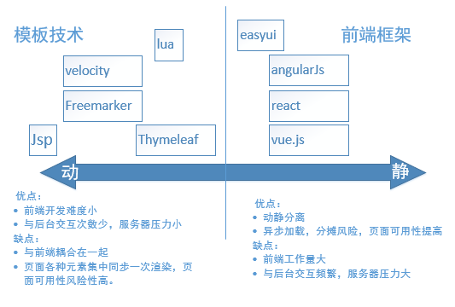

vscode使用

 |  |  |  |  |  |  |  |  |  | 目录构成： | config-index,js | 改端口

 |  |  | 1 | vue init webpack xx
 |  |  | 2 | cd xx
 |  |  | 3 | npm config set registry https://registry.npm.taobao.org
 |  |  | 4 | npm install
 |  |  | 5 | npm run dev
 |  |  | 6 | dev.env.js(改后端ip和端口）；index.js改前端端口号

 |  |  | 快捷键： | 新建vue文件后输入d+enter |  | ：生成快捷模板
 |  |  |  | Ctrl+Shift+P（俗称万能键） ：打开命令面板
 |  |  |  | 代码格式化: Shift+Alt+F
 |  |  |  | 向上或向下复制一行: Shift+Alt+Up 或 Shift+Alt+Down
 |  |  |  | 快捷删除一行： | ctrl+shift+k
 |  |  |  | 移动到文件结尾: Ctrl+End |  |  |  |  |  |  |  |  | Thymeleaf【tai】是html基础之上的扩展标签，要依赖页面的html标签运行，可以直接打开
 |  |  |  | 移动到文件开头: Ctrl+Home
 |  |  |  | File -> AutoSave(中文界面下“文件”->“自动保存”) 或者 Ctrl+Shift+P，输入 auto

 |  |  | 建模板代码块： | file->preferences->use snippets
 |  |  |  | new snippets file for xx
 |  |  |  | "Print to vueTemplate": {
 |  |  |  | "prefix": "edrm",
 |  |  |  | "body": [
 |  |  |  | "el: '#',",
 |  |  |  | "data() {",
 |  |  |  | " return {};",
 |  |  |  | "},",
 |  |  |  | "methods: {},"
 |  |  |  | ],
 |  |  |  | "description": "one part in export default"
 |  |  |  | }

TCP：传输控制协议（TCP，Transmission Control Protocol）是一种面向连接的、可靠的、基于字节流的传输层通信协议
 | IP协议（因特网协议）规定了数据传输时的基本单元和格式，传输是单向的
 | TCP是双向的，可以收到对方的确认信息

常见状态码：
200 OK //客户端请求成功
301 Moved Permanently（永久移除)，请求的 URL 已移走。Response 中应该包含一个 Location URL, 说明资源现
在所处的位置
302 found 重定向
400 Bad Request //客户端请求有语法错误，不能被服务器所理解
401 Unauthorized //请求未经授权，这个状态代码必须和 WWW-Authenticate 报头域一起使用
403 Forbidden //服务器收到请求，但是拒绝提供服务
404 Not Found //请求资源不存在，eg：输入了错误的 URL
500 Internal Server Error //服务器发生不可预期的错误
503 Server Unavailable //服务器当前不能处理客户端的请求，一段时间后可能恢复正常

区别 | 传递数据位置 |  |  |  | 安全性 | TCL包 |  | 大小
get | url栏，不产生影响 |  |  |  | 暴露，不安全 | 一次 |  | 2K-8K(看浏览器）
post | 请求体中，产生影响（登录，上传文件） |  |  |  | 较安全 | 两次（先发送header，再data） |  | 无

数据分析
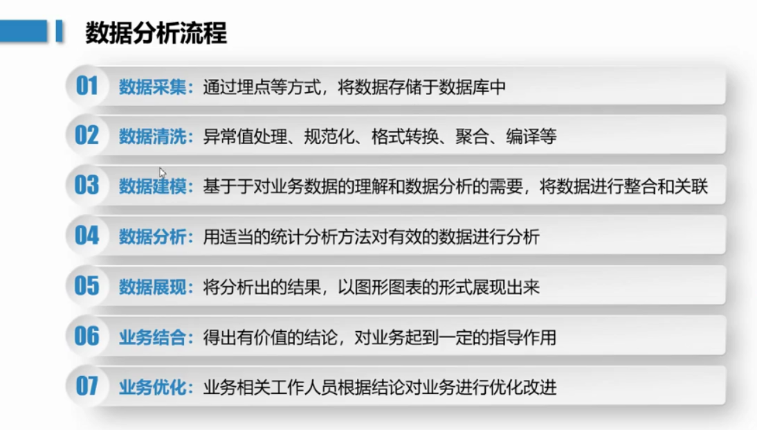

数据分析方法：AARRR用户增长模型：用户获取，用户活跃度，留存率，收入，自传播
 | RFM用户价值模型：最近一次消费，消费频率，消费金额
工具：
Tableau
power BI
excel
python

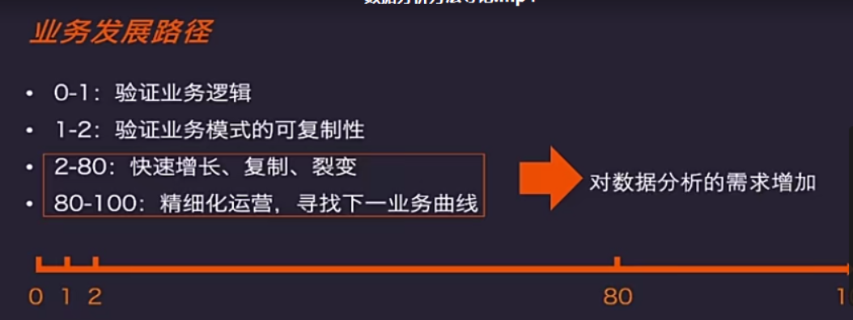

数据分析：透过现象看原因，本质
 | 构成：数据+变化/对比+建议+方案（+数据+更细的建议）
内容：
经营分析
 | 现状分析（日，周，月数据和指标运营报表） |  | 原因分析（多维拆解【时间，地域可视化】+数据drill-down下挖，结构化思维【客户行为链/业务环节链数据分析，漏斗图】）
 | 预测分析（近期经营数据+根据历史同期数据+时间特殊节点）
商业分析（提高商业价值）
 | 可行性分析：该业务在当前市场规模前景下投入资源可行性；产出比
 | 竞对分析：通过市场调研，各企业瓜分情况，头部企业模式研究与本公司模式对比
 | 战略规划：通过目标客户，提炼用户反馈，产品和模式优化来调整业务方向
 | 定价：考虑利润，规模等目的/目标确认定价模式：固定+会员+增长部分+定价方案
数据挖掘：挖掘规律
 | 预测：算法模型排除干扰值，找到高相关性因素 |  |  | 聚类：用户分群+分群运营
决策数智化 | 合理设计实验（控制变量，取样量，迭代方向【取样放大】） |  |  |  | 产品复盘（问题，下线，优化） | 运营复盘（渠道，活动）

数据产品 | 数据看板/模板 | 用户画像平台（标签） |  | 监控平台（预警，红线）

